상품제안서
[3M]프리미엄 안전장갑 라텍스MS100 키즈 | 상품코드: F04833

 |  |  |  |  |  | 02-412-0044 | www.easy1.co.kr
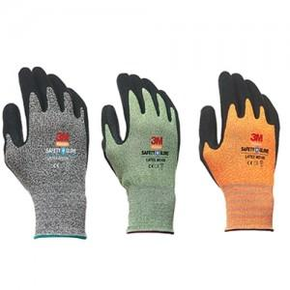

【상세/제작정보】 | 스티커제작 (별도문의)

【인쇄/포장옵션】 | 기타 / OPP포장

【공급단가】 | 수량 | 100~ | 500~ | 1,000~ | 3,000~
*VAT별도 | 단가 | 3,940원 | 3,800원 | 3,650원 | 3,500원

【상품 URL】 | https://dev.easy1.co.kr:443/src/goods_detail.php?gdno=4833

